Sheet1
蓝电智创科技有限公司
联系人：赖小姐 电话：13332919357
地址：深圳市宝安区观澜街道社区河西村228号
产品报价表
序号 | 产品图片 | 产品型号 | 数量 | 价格（RMB） | 产品参数 | 尺寸 | 颜色 | 配件 | 电芯容量 | 材质
1 | 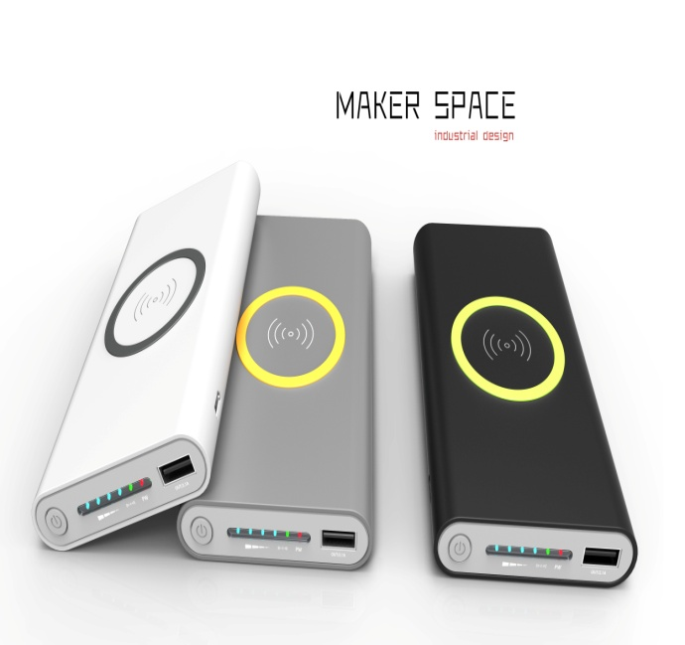 | 3合1无线移动电源+Type-C | 100 | 51.4 | 输入=2A/5V(Micro/Type-c) 输出=2A/5V(USB) 无线输出=1.0A/5V转换率:1A==93%,2A==88% 无线输出:75% | 裸机尺寸： 135*73*18.6mm | 黑色、白色、灰色 | USB充电线 封套彩盒 说明书 | 聚合物锂电8000AH | ABS过橡胶油
 |  |  | 1000 | 47.4
 |  |  | 5000 | 45.5
2 | 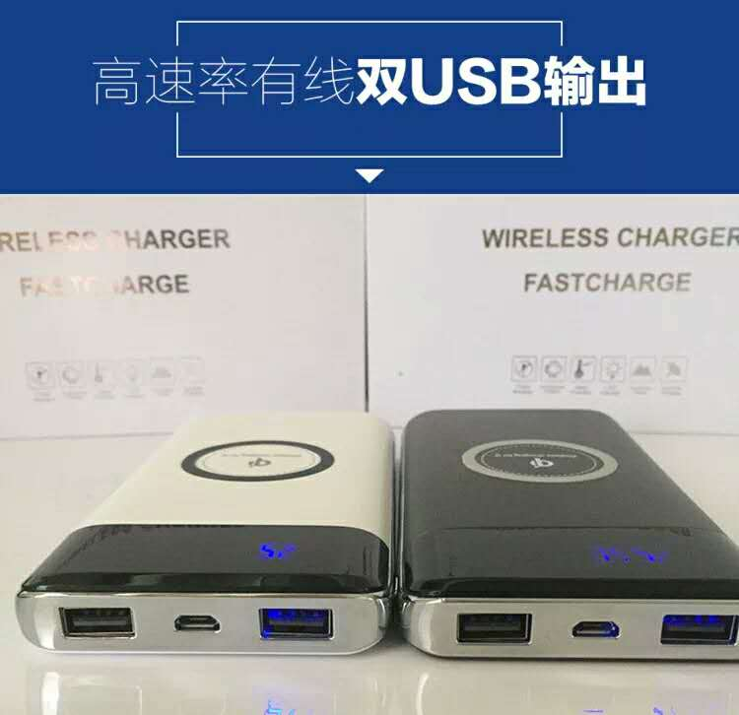 | 双U无线充+Type-C | 100 | 59.8 | 输入=DC 5V 2A 输出=DC 5V 2A 无线输出=5V 1A | 裸机尺寸： 153*75*16mm | 黑色、白色、灰色、蓝色 | USB充电线 封套彩盒 说明书 | 聚合物锂电8000AH | 塑胶
 |  |  | 1000 | 55.2
 |  |  | 5000 | 52.9
3 | 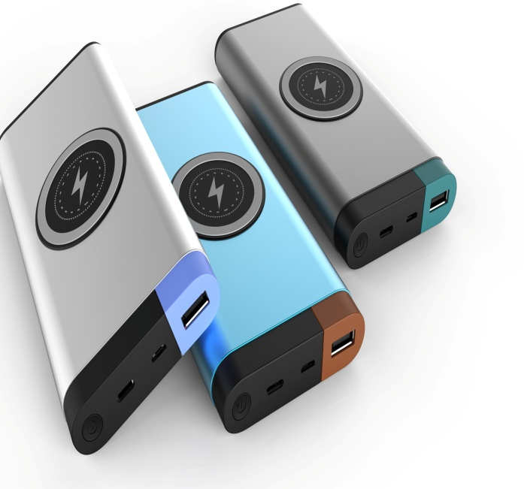 | 移动电源+无线充 USB+Type-c+Micore | 100 | 57.2 | USB输出=5V 2A TYPE-C=（输入）5V 2A MiCORE输入=5V 2A 无线输出=5w | 裸机尺寸： 151.5*75*17.5mm | 银色、黑色、绿色、枪色 | USB充电线 封套彩盒 说明书 | 聚合物锂电8000AH | 塑胶
 |  |  | 1000 | 52.8
 |  |  | 5000 | 50.6
4 | 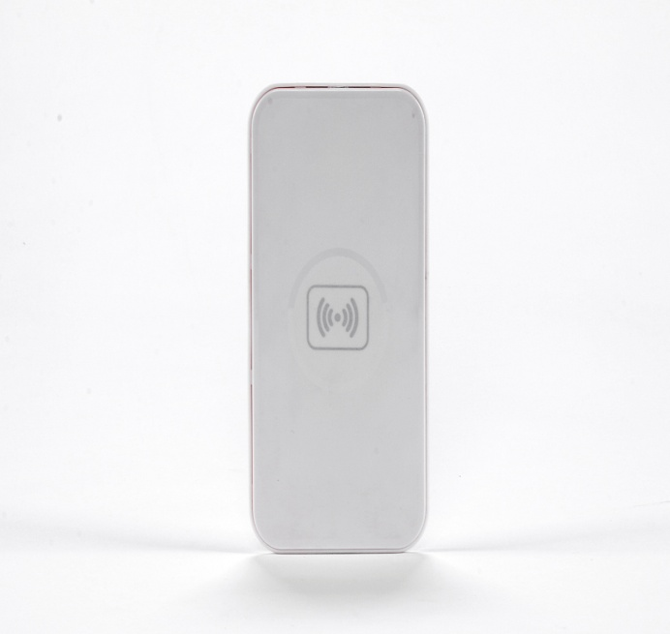 | 无线充 | 100 | 9.1 | 普充 输入=5w 输入电压=5w 1A 输出功率=无线发射5w 1A | 裸机尺寸： 157*85.5*10mm | 黑色、白色 | USB充电线 封套彩盒 说明书 | 无 | 塑胶
 |  |  | 1000 | 8.4
 |  |  | 5000 | 8.1
5 | 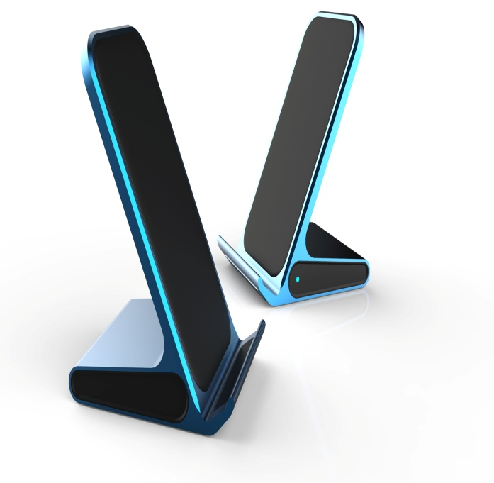 | 立式支架无线充 | 100 | 3月底上市 | 快充 输入=9V 1.67A/5V 2A 输出=15W(9V 1.2A)/5W(5V 1A) | 裸机尺寸： 90*70*119mm | 表面纹面 黑色、蓝色 | USB充电线 封套彩盒 说明书 | 无 | 铝材
 |  |  | 1000
 |  |  | 5000
6 | 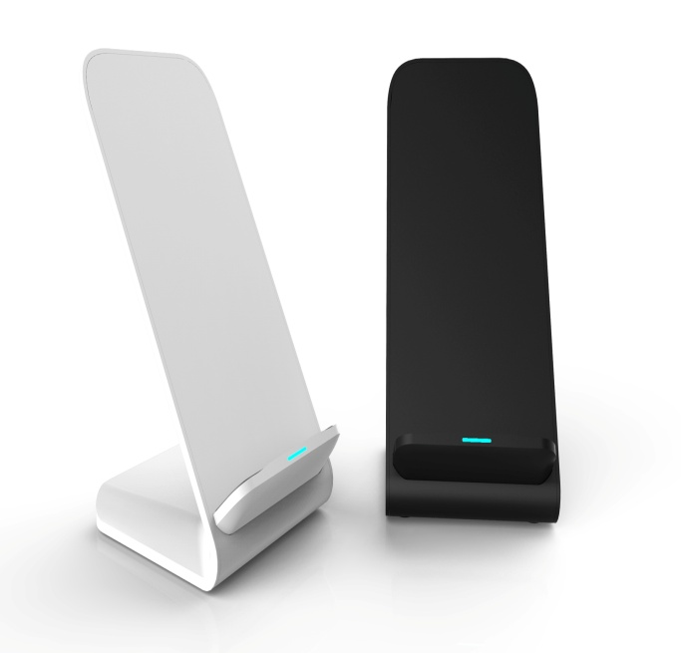 | 立式支架无线充 | 100 | 25.4 | 快充 输入=9V 1.67A/5V 2A 输出=15W(9V 1.2A)/5W(5V 1A) | 裸机尺寸：87*70*111mm | 黑色 | USB充电线 封套彩盒 说明书 | 无 | 塑胶
 |  |  | 1000 | 23.4
 |  |  | 5000 | 22.5
7 | 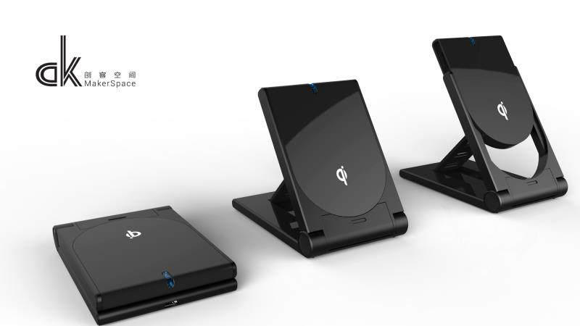 | 折叠式支架 | 100 | 19 | 输入功率=5W 输入电压=5V 1A输出功率=无线发射5W 1A | 裸机尺寸：96.4*41*22.4mm | 黑色、白色 | USB充电线 封套彩盒 说明书 | 无 | 塑胶
 |  |  | 1000 | 17.5
 |  |  | 5000 | 17
8 | 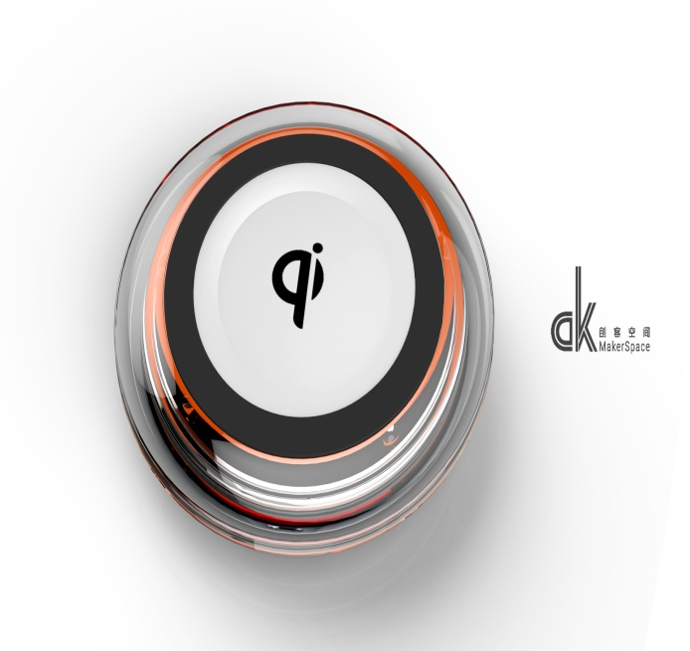 | Q1 | 100 | 13.7 | 普充 输入功率=5W 输入电压=5V 1A 输出功率=无线发射5W 1A | 裸机尺寸：96*15mm | 黑色、白色 | USB充电线 封套彩盒 说明书 | 无 | 塑胶
 |  |  | 1000 | 12.6
 |  |  | 5000 | 12

